IBM_1
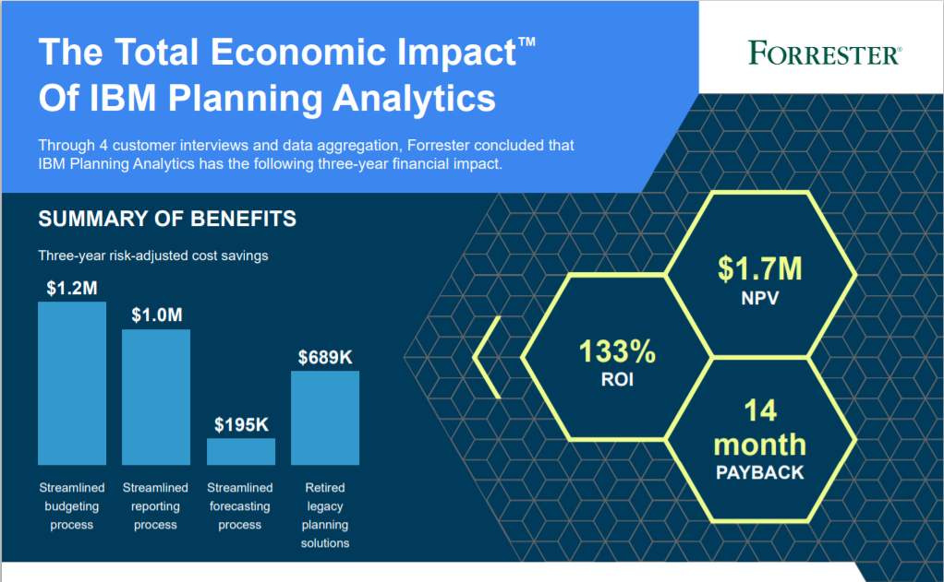

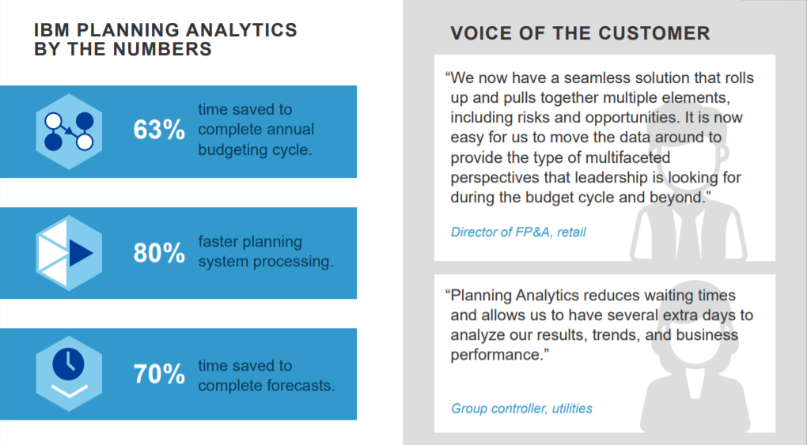

Source: | https://www.ibm.com/downloads/cas/2XLVZL8M

IBM_2
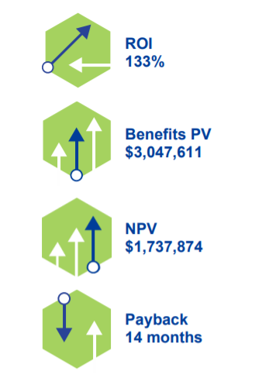
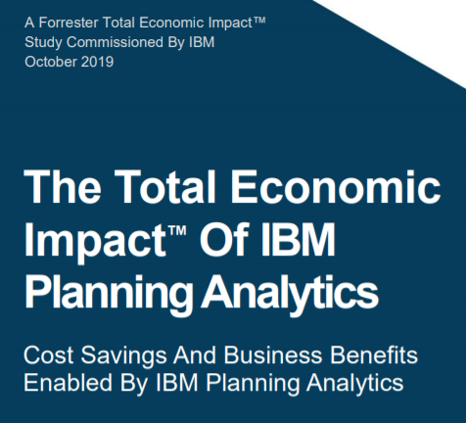
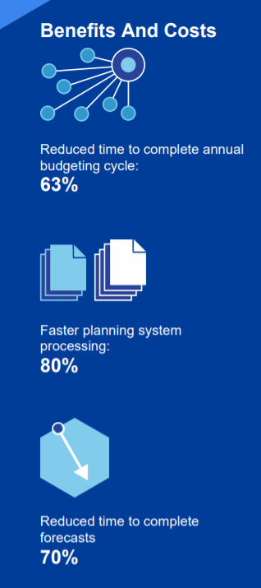

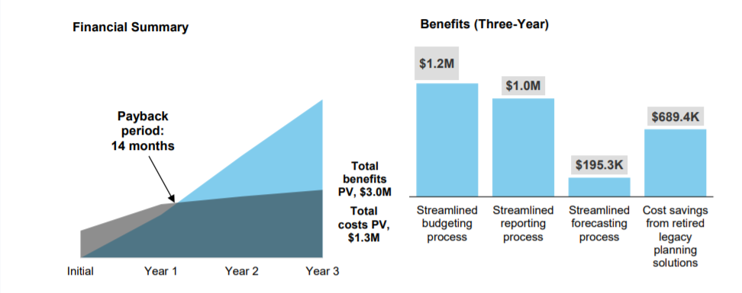

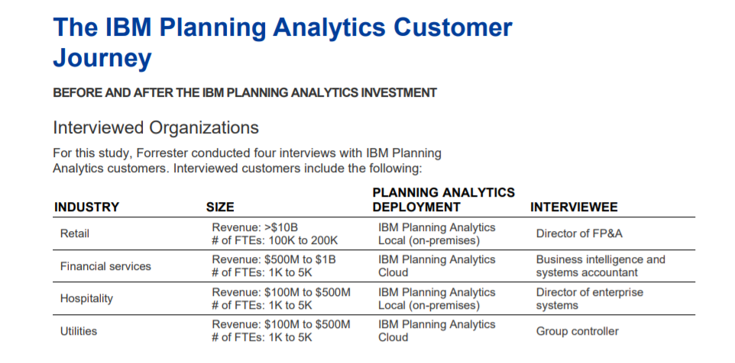

Source: | https://www.ibm.com/downloads/cas/Q3DRJDQM

Anaplan
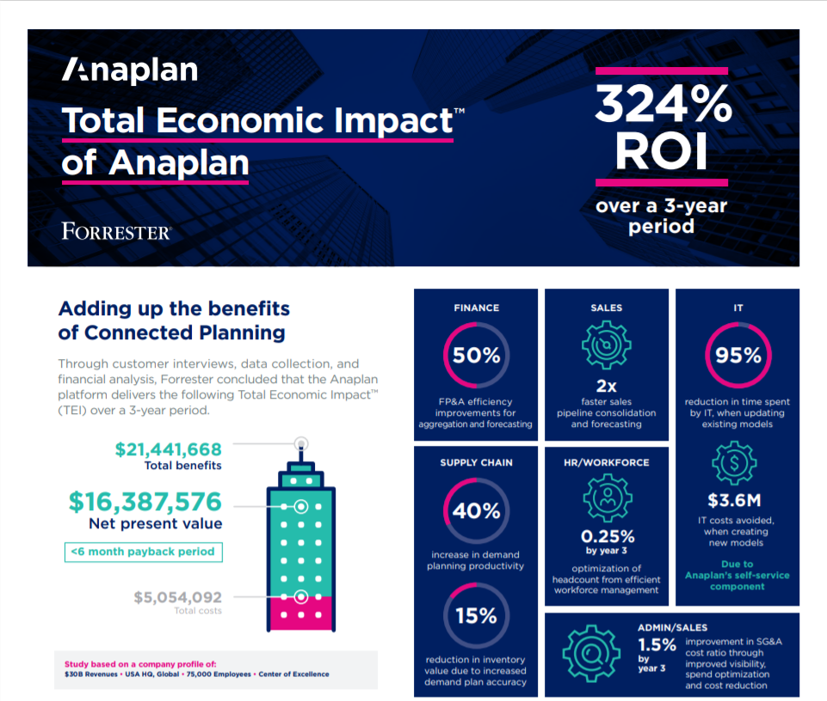

 |  | в нашем случае повышается точность плана производства, а не плана продаж, но, я думаю, мы можем взять себе 15%, т.к. если план станет более точным (и неважно какой, грубо говоря), мы не будем производить больше, чем нужно, и нам не придется после утилизировать просроченные препараты

Source: | https://www.anaplan.com/wp-content/uploads/2019/11/ForresterTEI_infographic_111219.pdf

Prophix
Source: | https://www.trustradius.com/reviews/prophix-2017-08-10-17-35-40

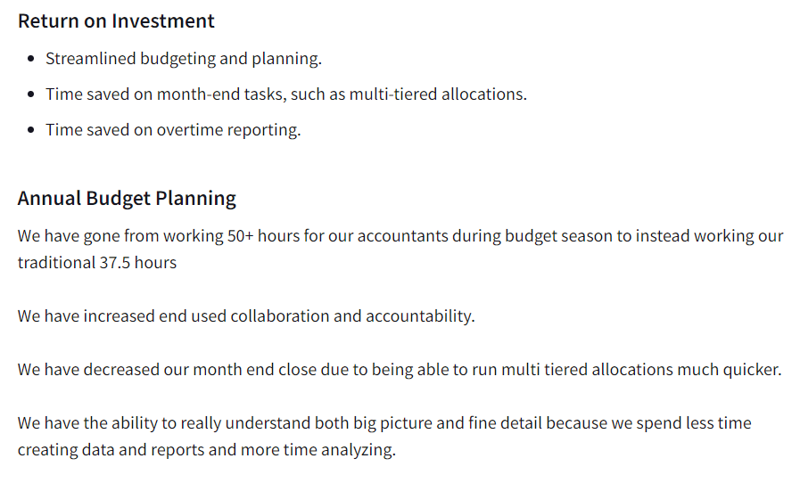

 |  | 25% повышение производительности персонала

Source: | https://www.trustradius.com/reviews/prophix-2019-07-23-11-21-48

SAP
Forrester Total Economic Impact

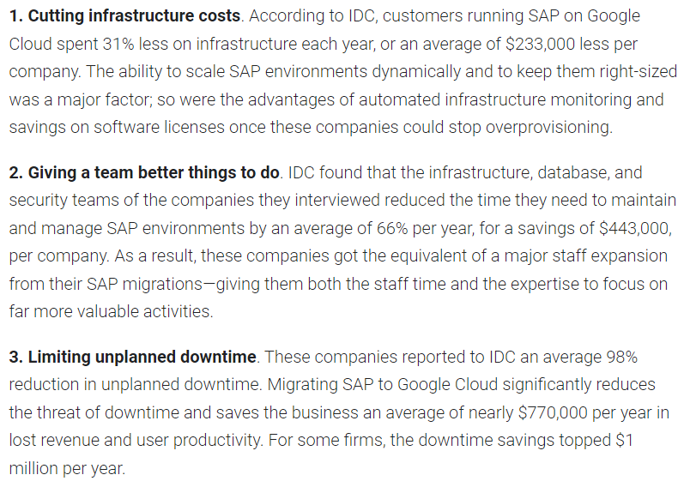

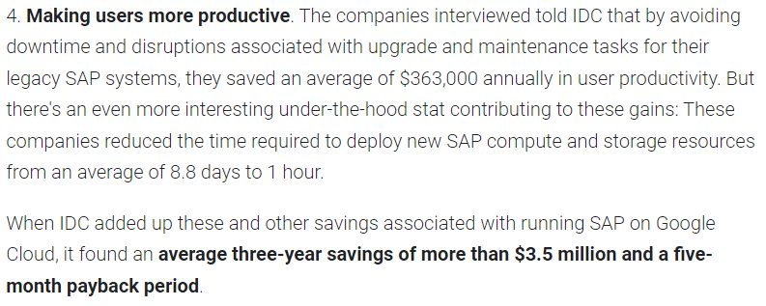

Source: https://cloud.google.com/blog/products/sap-google-cloud/reports-examine-business-value-of-running-sap-on-google-cloud

Отчет
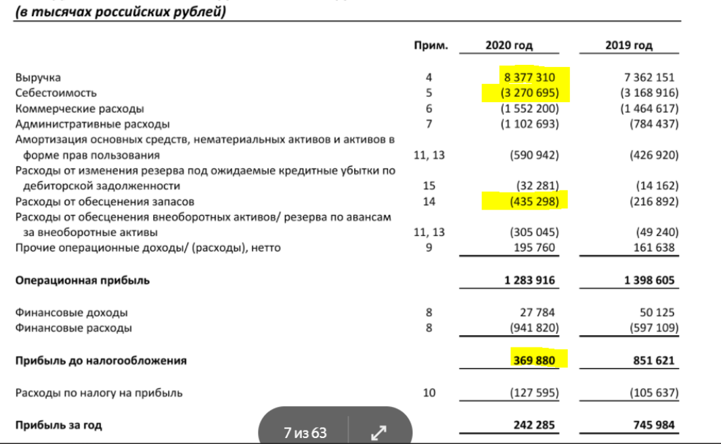
Отчетность по финансовым показателям компании АВС за 2019-2020 гг.:

